상품제안서
3D 수면안대 | 상품코드: F24114

 |  |  |  |  |  |  | 02-412-0044 | www.easy1.co.kr
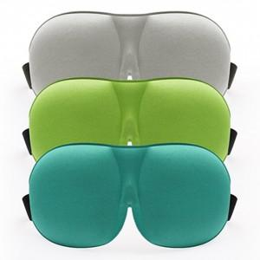

【상세/제작정보】 | 피부에 닿는 촉감이 부드러워 완벽한 숙면

【인쇄/포장옵션】 | 스티커 / 포장불가능

【공급단가】 | 수량 | 300~ | 500~ | 1,000~ | 3,000~ | 5,000~
*VAT별도 | 단가 | 3,120원 | 3,070원 | 3,000원 | 2,920원 | 2,870원

【상품 URL】 | http://www.easy1.co.kr/src/goods_detail.php?gdno=24114

